Đăng nhập
Project Name | Website bán nhạc cụ âm nhạc
Module Code | Đăng nhập
 | Hoàn thành | Lỗi | Chưa kiểm tra | Bị chăn | Tổng số trường hợp thử nghiệm
Round 1 | 10 | 0 | 0 | 0 | 10
Round 2 | 0 | 0 | 0 | 0 | 0
 | 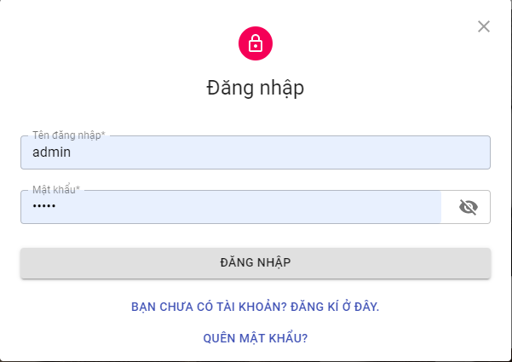
Test Case ID | Mô tả | Hành động | Điều kiện tiên quyết | Kết quả mong đợi | Kết quả thực tế | Kết quả |  |  | Kết quả |  |  | Chú thích
 |  |  |  |  |  | Vòng 1 |  |  | Vòng 2
 |  |  |  |  |  | Trạng thái | Ngày kiểm tra | Người kiểm tra | Trạng thái | Ngày kiểm tra | Người kiểm tra
GUI_SHOW Trang đăng nhập
GUI-DN01 | [New user signup] Label |  |  | -Label : black -Status : enable | -Label : black -Status : enable | Passed | 2021-10-16 | Thắng | Passed | 2021-10-16 | Thắng
GUI-DN02 | [Email (Tài khoản)] Textbox |  |  | -Text color : black -Status : enable | -Text color : black -Status : enable | Passed | 2021-10-16 | Thắng | Passed | 2021-10-16 | Thắng
GUI-DN03 | [Mật khẩu] Textbox |  |  | -Text color : black -Status : enable | -Text color : black -Status : enable | Passed | 2021-10-16 | Thắng | Passed | 2021-10-16 | Thắng
GUI-DK04 | [Đăng nhập] Button |  |  | -Text color : white -Status : enable | -Text color : white -Status : enable | Passed | 2021-10-16 | Thắng | Passed | 2021-10-16 | Thắng
FUNCTION_SHOW Trang đăng nhập
FUNC-DN01 | Xác thực trang đăng nhập đang hiển thị | 1. Khởi động trang Admin. 2 .Hiển thị trang đăng nhập. | Truy cập vào hệ thống | Hiển thị trang đăng nhập . | Hiển thị trang đăng nhập . | Passed | 2021-10-17 | Tâm | Passed | 2021-10-18 | Tâm
FUNC-DN02 | Đăng nhập thành công vào trang admin | 1. Nhập user name: admin. 2. Nhâp password: 123456. 3.Nhấn nút "Đăng nhập" | Truy cập vào hệ thống | Thông báo đăng nhập thành công, sau đó hiển thị trang Admin | Thông báo đăng nhập thành công, sau đó hiển thị trang Admin | Passed | 2021-10-17 | Tâm | Passed | 2021-10-18 | Tâm
FUNC-DN03 | Đăng nhập thất bại khi điền sai Username hoặc Password | 1.Nhập User name :adijia 2.Nhập password: quiFHUIf 3. Nhấn nút "Đăng nhập" | Truy cập vào hệ thống | Hệ thống thông báo lỗi : "Tên đăng nhập hoặc mật khẩu không đúng, vui lòng nhập lại!" | Hệ thống thông báo lỗi : "Tên đăng nhập hoặc mật khẩu không đúng, vui lòng nhập lại!" | Passed | 2021-10-17 | Tâm | Passed | 2021-10-18 | Tâm
FUNC-DN04 | Để trống trường "Mật khẩu". | 1 .Nhập use name 2. Không nhập dữ liệu trường "Mật khẩu". 3. Click "Đăng nhập". | Truy cập vào hệ thống | Thông báo lỗi : "Bạn chưa nhập mật khẩu vàol !" | Thông báo lỗi : "Vui lòng nhập Mật khẩu." | Passed | 2021-10-17 | Tâm | Passed | 2021-10-18 | Tâm
FUNC-DN05 | Để trống trường "Tên đăng nhập" | 1 .Không nhập use name 2. Nhập mât khẩu :123456. 3. Click "Đăng nhập". | Truy cập vào hệ thống | Hệ thống thông báo lỗi : "Nhập sai tên đăng nhập hoặc mật khẩu,vui lòng nhập lại". | Hệ thống thông báo lỗi : "Vui lòng nhập Tên đăng nhập". | Passed | 2021-10-17 | Tâm | Passed | 2021-10-18 | Tâm
FUNC-DN06 | Để trống tất cả các trường dữ liêu | 1 .Không nhập use name 2. Không nhập dữ liệu trường "Mật khẩu". 3. Click "Đăng nhập". | Truy cập vào hệ thống | Hệ thống thông báo :" Vui lòng nhập user name/ password " | Hệ thống thông báo :" Vui lòng nhập Tên đăng nhập/ Vui lòng nhập Mật khẩu" | Passed | 2021-10-17 | Tâm | Passed | 2021-10-18 | Tâm

Đăng ký
Project Name | Website bán nhạc cụ âm nhạc
Module Code | Đăng ký
 | Hoàn thành | Lỗi | Chưa kiểm tra | Bị chặn | Tổng lần kiểm tra
Round 1 | 14 | 0 | 0 | 0 | 14
Round 2 | 14 | 0 | 0 | 0 | 14

 | 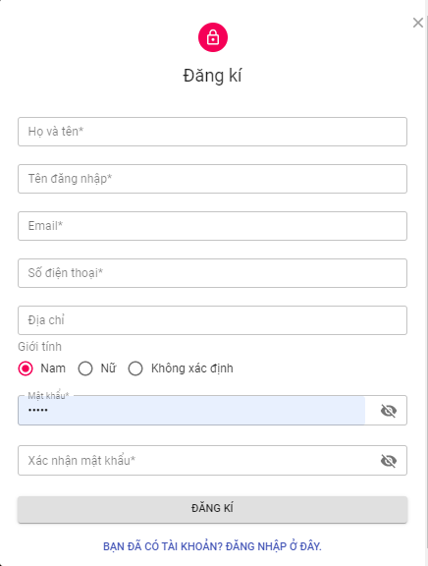
Test Case ID | Mô tả | Quy trình | Kết quả mong đợi | Kết quả thực tế | Kết quả |  |  |  |  |  | Chú thích
 |  |  |  |  | Vòng 1 |  |  | Vòng 2
 |  |  |  |  | Trạng thái | Ngày kiểm tra | Người kiểm tra | Trạng thái | Ngày kiểm tra | Người kiểm tra
GUI_SHOW Đăng ký
GUI-DK01 | [Email] Textbox |  | -Label : black -Status : enable | -Label : black -Status : enable | Passed | 2021-10-16 | Thắng | Passed | 2021-10-16 | Thắng
GUI-DK02 | [User Name] Textbox |  | -Text color : black -Status : enable | -Text color : black -Status : enable | Passed | 2021-10-16 | Thắng | Passed | 2021-10-16 | Thắng
GUI-DK03 | [Họ và tên] Textbox |  | -Text color : black -Status : enable | -Text color : black -Status : enable | Passed | 2021-10-16 | Thắng | Passed | 2021-10-16 | Thắng
GUI-DK04 | [Số điện thoại] Number |  | -Text color : black -Status : enable | -Text color : black -Status : enable | Passed | 2021-10-16 | Thắng | Passed | 2021-10-16 | Thắng
GUI-DK05 | [Địa chỉ] Textbox |  | -Text color : black -Status : enable | -Text color : black -Status : enable | Passed | 2021-10-16 | Thắng | Passed | 2021-10-16 | Thắng
GUI-DK06 | [Giới tính] Radio |  | -Text color : black -Status : enable | -Text color : black -Status : enable | Passed | 2021-10-16 | Thắng | Passed | 2021-10-16 | Thắng
GUI-DK07 | [Password]Textbox |  | -Text color : black -Status : enable | -Text color : black -Status : enable | Passed | 2021-10-16 | Thắng | Passed | 2021-10-16 | Thắng
GUI-DK08 | [Confirm Password] Textbox |  | -Text color : black -Status : enable | -Text color : black -Status : enable | Passed | 2021-10-16 | Thắng | Passed | 2021-10-16 | Thắng
GUI-DK09 | [Sign Up] Button |  | -Text color : blue -Status : enable | -Text color : blue -Status : enable | Passed | 2021-10-16 | Thắng | Passed | 2021-10-16 | Thắng
FUNCTION_SHOW Đăng ký
FUNC-DK01 | Đăng ký tài khoản thành công | 1. Truy cập vào trang đăng ký tài khoản 2. Nhập User Name: admin. 3.Nhập Họ và tên: thanh tâm 4. Nhập địa chỉ email.kltn@gmail.com 5. Nhập SDT: 0964162328 6. Địa chỉ: đà nẵng 7.Giới tính : Nam 8.Nhập Password: 123123. 9. Nhập lại Password: 123123 10. Click vào "Đăng ký" | Hệ thống thông báo “Đăng kí thành công. Vui lòng kiểm tra email của bạn để kích hoạt tài khoản.” Hệ thống sẽ gửi mail kích hoạt tài khoản gồm link xác tài khoản và sau khi mở link thì tài khoản sẽ được kích hoạt. Người dùng có thể truy cập vào hệ thống với tài khoản đã đăng kí | Hệ thống thông báo “Đăng kí thành công. Vui lòng kiểm tra email của bạn để kích hoạt tài khoản.” Hệ thống sẽ gửi mail kích hoạt tài khoản gồm link xác tài khoản và sau khi mở link thì tài khoản sẽ được kích hoạt. Người dùng có thể truy cập vào hệ thống với tài khoản đã đăng kí | Passed | 2021-10-17 | Tâm | Passed | 2021-10-18 | Tâm
FUNC-DK02 | Đăng ký tài khoản không thành công vì nhập sai định dạng | 1. Nhập User Name: mjwuh!@#$%^& 2.Nhập Họ và tên: thanh tâm 3. Nhập địa chỉ email.kltn@gmail.com 4.Nhập SDT: 0964162328 5. Địa chỉ: đà nẵng 6.Giới tính: Nam 7.Nhập Password:123123 8. Nhập lại Password: 123123 9. Click vào "Đăng ký" | Hệ thống thông báo" Bạn nhập sai định dạng, yêu cầu nhập lại" | Hệ thống thông báo" Bạn nhập sai định dạng, yêu cầu nhập lại" | Passed | 2021-10-17 | Tâm | Passed | 2021-10-18 | Tâm
FUNC-DK03 | Username bị trùng | 1. Nhập User Name: admin 2.Nhập Họ và tên: thanh tâm 3. Nhập địa chỉ email: kltnagaAgmail.com 4. Nhập SDT: 0964162328 5.Địa chỉ: đà nẵng 6.Giới tính: Nam 7.Nhập Password:123123 8. Nhập lại Password: 123123 9. Click vào "Đăng ký" | Hệ thống thông báo “ Username này đã tồn tại, yêu cầu nhập lại” | Hệ thống thông báo “ Username này đã tồn tại, yêu cầu nhập lại” | Passed | 2021-10-17 | Tâm | Passed | 2021-10-18 | Tâm
FUNC-DK04 | Email bị trùng | 1. Nhập User Name: admin 2.Nhập Họ và tên: thanh tâm 3. Nhập địa chỉ email: kltn@gmail.com 4.Nhập SDT: 0964162328 5.Địa chỉ: đà nẵng 6.Giới tính: Nam 7.Nhập Password:123123 8. Nhập lại Password: 123 9. Click vào "Đăng ký" | Hệ thống thông báo"Email này đã tồn tại, yêu cầu nhập lại" | Hệ thống thông báo"Email này đã tồn tại, yêu cầu nhập lại" | Passed | 2021-10-17 | Tâm | Passed | 2021-10-18 | Tâm
FUNC-DK05 | Đăng ký tài khoản thất bại vì để trống 1 trong các trường Username/Email/SDT/Địa chỉ/Giới tính/Password/ConfirmPassword | 1. Nhập User Name: 2. Nhập địa chỉ email: 3. Nhập SDT: 4.Nhập Password: 5. Địa chỉ: 6.Giới tính: Nam 7. Nhập lại Password: 8. Click vào "Đăng ký" | Hê thống thông báo:"Bạn phải nhập đầy đủ thông tin" và yêu cầu người dùng nhập lại | Hê thống thông báo:"Bạn phải nhập đầy đủ thông tin" và yêu cầu người dùng nhập lại | Passed | 2021-10-17 | Tâm | Passed | 2021-10-18 | Tâm

Đăng xuất
Project Name | Website bán nhạc cụ âm nhạc
Module Code | Đăng xuất
 | Hoàn thành | Lỗi | Chưa kiểm tra | Bị chăn | Tổng số trường hợp thử nghiệm
Round 1 | 2 | 0 | 0 | 0 | 2
Round 2 | 2 | 0 | 0 | 0 | 2
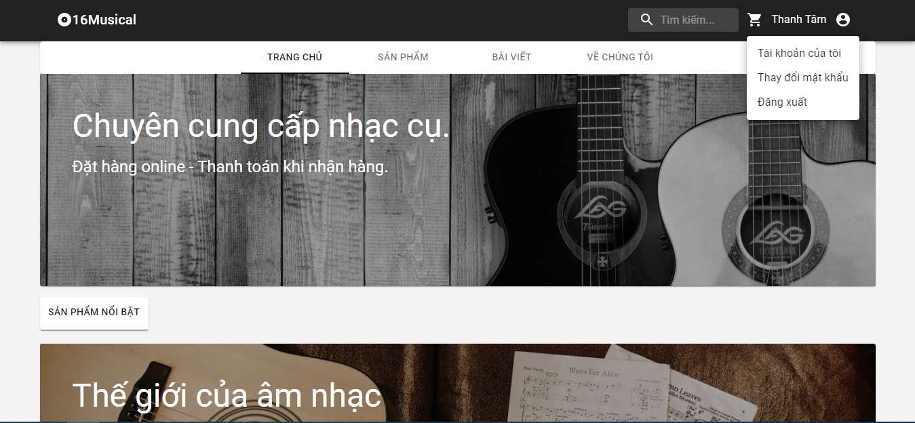
Test Case ID | Mô tả | Hành động | Điều kiện tiên quyết | Kết quả mong đợi | Kết quả thực tế | Kết quả |  |  | Kết quả |  |  | Chú thích
 |  |  |  |  |  | Vòng 1 |  |  | Vòng 2
 |  |  |  |  |  | Trạng thái | Ngày kiểm tra | Người kiểm tra | Trạng thái | Ngày kiểm tra | Người kiểm tra
GUI_SHOW Trang đăng xuất
GUI-DN01 | [New user signup] Label |  |  | -Label : black -Status : enable | -Label : black -Status : enable | Passed | 2021-10-16 | Thắng | Passed | 2021-10-16 | Thắng
FUNCTION_SHOW Trang đăng xuất
FUNC-DN01 | Người dùng vào website và muốn đăng xuất khỏi hệ thống | 1. Khởi động trang web. 2. Hiển thị trang chủ. 3. Nhấn vào "Đăng xuất" | Đã đăng nhập vào hệ thống | Người dùng chuyển về trang chủ trước khi đăng nhập, nếu là người quản lí, quản trị thì sẽ chuyển về form đăng nhập . | Người dùng chuyển về trang chủ trước khi đăng nhập, nếu là người quản lí, quản trị thì sẽ chuyển về form đăng nhập . | Passed | 2021-10-17 | Tâm | Passed | 2021-10-18 | Tâm

Quản lý thông tin cá nhân
Project Name | Website bán nhạc cụ âm nhạc
Module Code | Quản lý thông tin cá nhân
 | Hoàn thành | Lỗi | Chưa kiểm tra | Bị chặn | Tổng lần kiểm tra
Round 1 | 10 | 0 | 0 | 0 | 10
Round 2 | 10 | 0 | 0 | 0 | 10

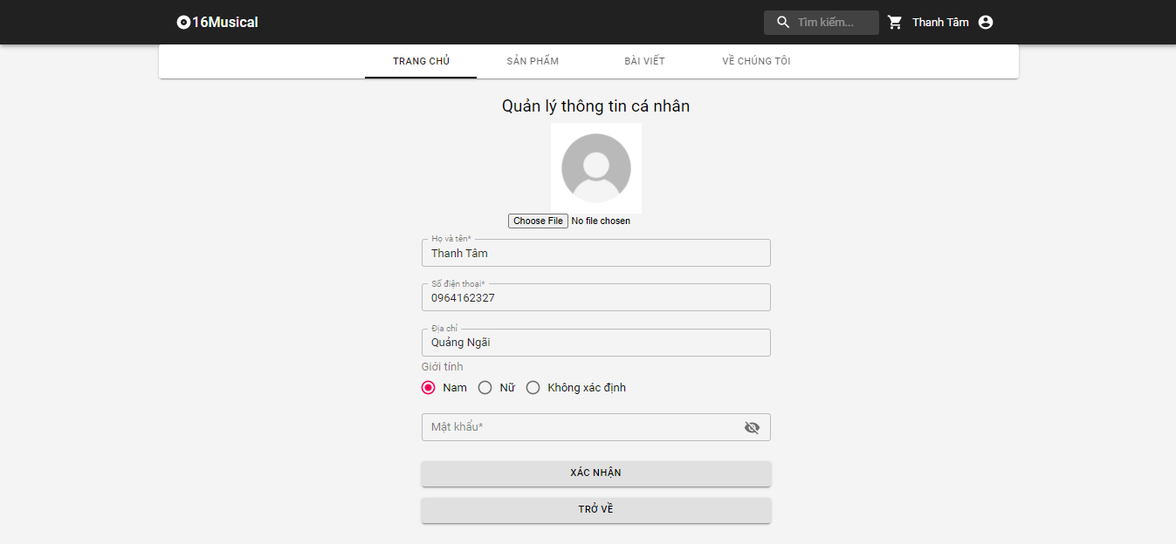

Test Case ID | Mô tả | Quy trình | Điều kiện tiên quyết | Kết quả mong đợi | Kết quả thực tế | Kết quả |  |  |  |  |  | Chú thích
 |  |  |  |  |  | Vòng 1 |  |  | Vòng 2
 |  |  |  |  |  | Trạng thái | Ngày kiểm tra | Người kiểm tra | Trạng thái | Ngày kiểm tra | Người kiểm tra
GUI_SHOW Quản lý thông tin cá nhân
GUI-TKCN01 | [Họ và tên] Lable |  |  | -Label : black -Status : enable | -Label : black -Status : enable | Passed | 2021-10-19 | Thắng | Passed | 2021-10-19 | Thắng
GUI-TKCN02 | [Số điện thoại] Lable |  |  | -Text color : black -Status : enable | -Text color : black -Status : enable | Passed | 2021-10-19 | Thắng | Passed | 2021-10-19 | Thắng
GUI-TKCN03 | [Địa chỉ] Lable |  |  | -Text color : black -Status : enable | -Text color : black -Status : enable | Passed | 2021-10-19 | Thắng | Passed | 2021-10-19 | Thắng
GUI-TKCN04 | [Giới tính] Lable |  |  | -Text color : black -Status : enable | -Text color : black -Status : enable | Passed | 2021-10-19 | Thắng | Passed | 2021-10-19 | Thắng
GUI-TKCN05 | [Ảnh đại diện] Image |  |  |  |  | Passed | 2021-10-19 | Thắng | Passed | 2021-10-19 | Thắng
FUNCTION_SHOW Quản lý thông tin cá nhân
FUNC-TKCN01 | Xác thực trang tài khoản cá nhân đang hiển thị | 1. Khởi động trang web. 2. Hiển thị trang chủ. 3. Nhấn vào "Pages -> Quản lý thông tin cá nhân" | Đăng nhập thành công vào hệ thống | Hiển thị trang chủ gồm có: - Trường "Họ và tên" - Trường "Số điện thoại" - Trường "Địa chỉ" - Trường "Giới tính" - Trường "Ảnh đại diện" -Trường chức năng bao gồm: +Button :"Hủy" +Button: "Cập nhật" | Hiển thị trang chủ gồm có: - Trường "Họ và tên" - Trường "Số điện thoại" - Trường "Địa chỉ" - Trường "Giới tính" - Trường "Ảnh đại diện" -Trường chức năng bao gồm: +Button :"Hủy" +Button: "Cập nhật" | Passed | 2021-10-20 | Tâm | Passed | 2021-10-20 | Tâm
FUNC-TKCN02 | Cập nhật thông tin thành công | 1. Khởi động trang web. 2. Hiển thị trang chủ. 3. Nhấn vào "Pages -> Quản lý thông tin cá nhân" 4.Nhấn vào button "Edit" 5.Sau khi sửa xong, nhấn Button"Cập nhật" | Đăng nhập thành công vào hệ thống | Hệ thống thông báo:“Bạn có muốn cập nhật thông tin tài khoản ?” Người dùng chọn Button [Xác nhận], hệ thống sẽ cập nhật thông tin tài khoản. | Hệ thống thông báo:“Bạn có muốn cập nhật thông tin tài khoản ?” Người dùng chọn Button [Xác nhận], hệ thống sẽ cập nhật thông tin tài khoản. | Passed | 2021-10-20 | Tâm | Passed | 2021-10-20 | Tâm
FUNC-TKCN03 | Cập nhật thông tin thất bại | 1. Khởi động trang web. 2. Hiển thị trang chủ. 3. Nhấn vào "Pages ->Quản lý thông tin cá nhân" 4.Nhấn vào button "Edit" 5.Sau khi sửa xong, nhấn Button"Cập nhật" | Đăng nhập thành công vào hệ thống | Thông tin cá nhân không được cập nhật lên hệ thống | Thông tin cá nhân không được cập nhật lên hệ thống | Passed | 2021-10-20 | Tâm | Passed | 2021-10-20 | Tâm
FUNC-TKCN04 | Hủy cập nhật thông tin cá nhân | 1. Khởi động trang web. 2. Hiển thị trang chủ. 3. Nhấn vào "Pages ->Quản lý thông tin cá nhân" 4.Nhấn vào button "Edit" 5.Sau khi sửa xong, nhấn Button"Hủy cập nhật" | Đăng nhập thành công vào hệ thống | Thông tin cá nhân không được cập nhật lên hệ thống | Thông tin cá nhân không được cập nhật lên hệ thống | Passed | 2021-10-21 | Tâm | Passed | 2021-10-21 | Tâm
FUNC-TKCN05 | Kiểm tra định dạng dữ liệu được nhập vào | 1. Khởi động trang web. 2. Hiển thị trang chủ. 3. Nhấn vào "Pages ->Quản lý thông tin cá nhân" 4.Nhấn vào button "Edit" 5.Sau khi sửa xong, nhấn Button"Update" | Đăng nhập thành công vào hệ thống | Định dạng không hợp lệ, hệ thống thông báo “Bạn nhập sai yêu cầu” | Định dạng không hợp lệ, hệ thống thông báo “Bạn nhập sai yêu cầu” | Passed | 2021-10-22 | Tâm | Passed | 2021-10-22 | Tâm

Quên mật khẩu
Project Name | Website bán nhạc cụ âm nhạc
Module Code | Quên mật khẩu
 | Hoàn thành | Lỗi | Chưa kiểm tra | Bị chặn | Tổng lần kiểm tra
Round 1 | 7 | 0 | 0 | 0 | 7
Round 2 | 7 | 0 | 0 | 0 | 7

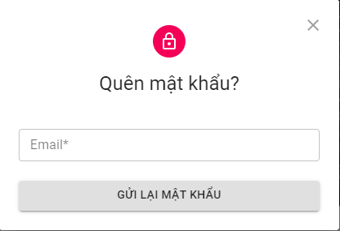

Test Case ID | Mô tả | Quy trình | Điều kiện tiên quyết | Kết quả mong đợi | Kết quả thực tế | Kết quả |  |  |  |  |  | Chú thích
 |  |  |  |  |  | Vòng 1 |  |  | Vòng 2
 |  |  |  |  |  | Trạng thái | Ngày kiểm tra | Người kiểm tra | Trạng thái | Ngày kiểm tra | Người kiểm tra
GUI_SHOW Quên mật khẩu
GUI-LLMK01 | [Email] Textbox |  |  | -Label : black -Status : enable | -Label : black -Status : enable | Passed | 2021-10-22 | Thắng | Passed | 2021-10-22 | Thắng
GUI-LLMK03 | [Confirm] Button |  |  | -Text color : black -Status : enable | -Text color : black -Status : enable | Passed | 2021-10-22 | Thắng |  | 2021-10-22 | Thắng
FUNCTION_SHOW Quên mật khẩu
FUNC-LLMK01 | Xác thực trang lấy lại mật khẩu đang hiển thị | 1. Khởi động trang web. 2. Vào trang đăng nhập 3. Chọn quên mật khẩu | Tài khoản tồn tại trong hệ thống | Hiển thị trang lấy lại mật khẩu gồm có: - Trường "Email" - Trường chức năng bao gồm -Button "Send " - | Hiển thị trang lấy lại mật khẩu gồm có: - Trường "Email" - Trường chức năng bao gồm -Button "Send " - | Passed | 2021-10-23 | Vương | Passed | 2021-10-23 | Vương
FUNC-LLMK02 | Nhập email vào trường "Email" gửi link lấy lại tài khoản về email | 1. Khởi động trang web. 2. Vào trang đăng nhập 3. Chọn quên mật khẩu 4.Nhâp địa chỉ email | Tài khoản tồn tại trong hệ thống | Hệ thống thông báo “Thành công, vui lòng kiểm tra email của bạn để lấy lại password” sau đó gửi link lấy lại tài khoản về email của người dùng | Hệ thống thông báo “Thành công, vui lòng kiểm tra email của bạn để lấy lại password” sau đó gửi link lấy lại tài khoản về email của người dùng | Passed | 2021-10-23 | Vương | Passed | 2021-10-23 | Vương
FUNC-LLMK03 | Nhập sai định dạng mail vào trường "email" hoặc nhập email chưa được đăng ký | 1. Khởi động trang web. 2. Vào trang đăng nhập 3. Chọn quên mật khẩu 4.Nhâp địa chỉ email vswfgaic.com | Tài khoản tồn tại trong hệ thống | Thống báo:"Email không tồn tại hoặc chưa được đăng kí" | Thống báo:"Email không tồn tại hoặc chưa được đăng kí" | Passed | 2021-10-23 | Vương | Passed | 2021-10-23 | Vương
FUNC-LLMK04 | Nhấn vào link hệ thống gửi về mail để nhận lại mật khẩu mới | 1. Khởi động trang web. 2. Vào trang đăng nhập 3. Chọn quên mật khẩu 4.Nhâp địa chỉ email 5.Nhấn vào link trong email | Tài khoản tồn tại trong hệ thống | Thêm 1 mail nữa gửi đến với nội dung là mật khẩu mới của người dùng với 10 kí tự ngẫu nhiên | Thêm 1 mail nữa gửi đến với nội dung là mật khẩu mới của người dùng với 10 kí tự ngẫu nhiên | Passed | 2021-10-23 | Vương | Passed | 2021-10-23 | Vương
FUNC-LLMK05 | Nhấn vào link hệ thống gửi về mail với link không tồn tại | 1. Khởi động trang web. 2. Vào trang đăng nhập 3. Chọn quên mật khẩu 4.Nhâp địa chỉ email 5.Nhấn vào link trong email | Tài khoản tồn tại trong hệ thống | Thông báo:“Token invalid”. | Thông báo:“Token invalid”. | Passed | 2021-10-23 | Vương | Passed | 2021-10-23 | Vương

Thay đổi mật khẩu
Project Name | Website bán nhạc cụ âm nhạc
Module Code | Thay đổi mật khẩu
 | Hoàn thành | Lỗi | Chưa kiểm tra | Bị chăn | Tổng số trường hợp thử nghiệm
Round 1 | 12 | 0 | 0 | 0 | 12
Round 2 | 12 | 0 | 0 | 0 | 12
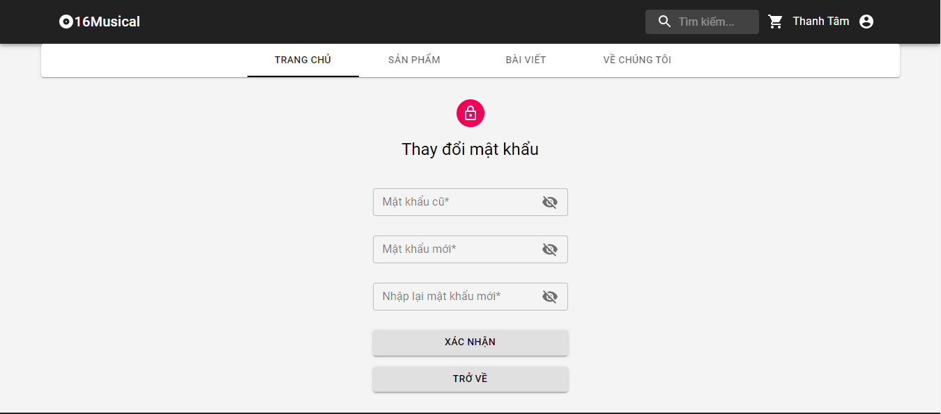
Test Case ID | Mô tả | Quy trình | Điều kiện tiên quyết | Kết quả mong đợi | Kết quả thực tế | Kết quả |  |  | Kết quả |  |  | Chú thích
 |  |  |  |  |  | Vòng 1 |  |  | Vòng 2
 |  |  |  |  |  | Trạng thái | Ngày kiểm tra | Người kiểm tra | Trạng thái | Ngày kiểm tra | Người kiểm tra
GUI_SHOW Thay đổi mật khẩu
GUI-DMK01 | [Old Password] Textbox |  | Đăng nhập thành công vào hệ thống | -Label : black -Status : enable | -Label : black -Status : enable | Passed | 2021-10-22 | Thắng | Passed | 2021-10-22 | Thắng
GUI-DMK02 | [New Password] Textbox |  | Đăng nhập thành công vào hệ thống | -Text color : black -Status : enable | -Text color : black -Status : enable | Passed | 2021-10-22 | Thắng | Passed | 2021-10-22 | Thắng
GUI-DMK03 | [Confirm Password] Textbox |  | Đăng nhập thành công vào hệ thống | -Text color : black -Status : enable | -Text color : black -Status : enable | Passed | 2021-10-22 | Thắng | Passed | 2021-10-22 | Thắng
GUI-DMK04 | [Confirm] Button |  | Đăng nhập thành công vào hệ thống | -Text color : white -Status : enable | -Text color : white -Status : enable | Passed | 2021-10-22 | Thắng | Passed | 2021-10-22 | Thắng
FUNCTION_SHOW Thay đổi mật khẩu
FUNC-DMK01 | Xác thực trang đổi mật khẩu đang hiển thị | 1. Khởi động trang Admin. 2 .Hiển thị trang đổi mật khẩu | Đăng nhập thành công vào hệ thống | Hiển thị trang đổi mật khẩu . | Hiển thị trang đổi mật khẩu . | Passed | 2021-10-23 | Vương | Passed | 2021-10-23 | Vương
FUNC-DMK02 | Để trống tất cả các trường | 1. Đăng nhập trang web. 2 .Hiển thị trang đổi mật khẩu 3. Không nhập dữ liệu cho tất cả các trường 4. Click "Confirm." | Đăng nhập thành công vào hệ thống | Hệ thống thông báo lỗi : "Vui lòng điền thông tin vào chỗ trống !" | Hệ thống thông báo lỗi : "Vui lòng điền thông tin vào chỗ trống !" | Passed | 2021-10-23 | Vương | Passed | 2021-10-23 | Vương
FUNC-DMK03 | Để trống trường "Old Password". | 1. Đăng nhập trang web. 2 .Hiển thị trang đổi mật khẩu 3. Không nhập dữ liệu trường "Old Password". 4. Click "Confirm". | Đăng nhập thành công vào hệ thống | Hệ thống thông báo lỗi : "Vui lòng nhập mật khẩu cũ!" | Hệ thống thông báo lỗi : "Vui lòng nhập mật khẩu cũ!" | Passed | 2021-10-23 | Vương | Passed | 2021-10-23 | Vương
FUNC-DMK04 | Để trống trường "New Password". | 1. Đăng nhập trang web. 2 .Hiển thị trang đổi mật khẩu 3. Không nhập dữ liệu trường "New Password". 4. Click "Confirm". | Đăng nhập thành công vào hệ thống | Thông báo lỗi : "Bạn chưa nhập mật khẩu mới vàol !" | Thông báo lỗi : "Bạn chưa nhập mật khẩu mới vàol !" | Passed | 2021-10-23 | Vương | Passed | 2021-10-23 | Vương
FUNC-DMK05 | Để trống trường "Confirm Password". | 1. Đăng nhập trang web. 2 .Hiển thị trang đổi mật khẩu 3. Không nhập dữ liệu trường "Confirm Password". 4. Click "Confirm". | Đăng nhập thành công vào hệ thống | Thông báo lỗi : "Bạn chưa nhập lại mật khẩu mới l !" | Thông báo lỗi : "Bạn chưa nhập lại mật khẩu mới l !" | Passed | 2021-10-23 | Vương | Passed | 2021-10-23 | Vương
FUNC-DMK06 | Nhập dữ liệu trường " New Password" và "Confirm Password" khác nhau | 1. Đăng nhập trang web. 2 .Hiển thị trang đổi mật khẩu 3. Nhập dữ liệu trường "New Password" khác với "Confirm Password" 4. Click "Confirm". | Đăng nhập thành công vào hệ thống | Hệ thống thông báo lỗi : "Xác nhận mật khẩu không đúng,vui lòng nhập lại". | Hệ thống thông báo lỗi : "Xác nhận mật khẩu không đúng,vui lòng nhập lại". | Passed | 2021-10-23 | Vương | Passed | 2021-10-23 | Vương
FUNC-DMK07 | Nhập dữ liêu trường "New password" <4 và >12 ký tự | 1. Đăng nhập trang web. 2 .Hiển thị trang đổi mật khẩu 3. Nhập dữ liệu trường "New Password" diuhfuahfufwefwe 4. Click "Confirm". | Đăng nhập thành công vào hệ thống | Hê thống thông báo: "Mật khẩu phải từ 4-12 ký tự, vui lòng nhập lạ". | Hê thống thông báo: "Mật khẩu phải từ 4-12 ký tự, vui lòng nhập lạ". | Passed | 2021-10-23 | Vương | Passed | 2021-10-23 | Vương
FUNC-DMK08 | Nhập dữ liệu đúng tất cả các trường | 1. Khởi động trang web. 2 .Hiển thị trang đỏi mật khẩu 3. Nhập đúng dữ liệu tất cả các trường. 4. Click "Comfirm". | Đăng nhập thành công vào hệ thống | Thống báo:" Đổi mật khẩu thành công" | Thống báo:" Đổi mật khẩu thành công" | Passed | 2021-10-23 | Vương | Passed | 2021-10-23 | Vương

Tìm kiếm
Project Name | Website bán nhạc cụ âm nhạc
Module Code | Tìm kiếm
 | Hoàn thành | Lỗi | Chưa kiểm tra | Bị chặn | Tổng lần kiểm tra
Round 1 | 8 | 0 | 0 | 0 | 8
Round 2 | 8 | 0 | 0 | 0 | 8



Test Case ID | Mô tả | Quy trình | Điều kiện tiên quyết | Kết quả mong đợi | Kết quả thực tế | Kết quả |  |  |  |  |  | Chú thích
 |  |  |  |  |  | Vòng 1 |  |  | Vòng 2
 |  |  |  |  |  | Trạng thái | Ngày kiểm tra | Người kiểm tra | Trạng thái | Ngày kiểm tra | Người kiểm tra
GUI_SHOW Tìm kiếm
GUI-TK01 | [Search Product] Textbox |  |  | -Label : black -Status : enable | -Label : black -Status : enable | Passed | 2021-10-25 | Thắng | Passed | 2021-10-25 | Thắng
GUI-TK02 | [Search] Droplist |  |  | -Label : black -Status : enable | -Label : black -Status : enable | Passed | 2021-10-25 | Thắng | Passed | 2021-10-25 | Thắng
GUI-TK03 | [Search] Button |  |  | -Text color : black -Status : enable | -Text color : black -Status : enable | Passed | 2021-10-25 | Thắng | Passed | 2021-10-25 | Thắng
FUNCTION_SHOW Tìm kiếm
FUNC-TK01 | Xác thực trang tìm kiếm đang hiển thị | 1. Truy cập vào trang web |  | Hiển thị trang tìm kiếm gồm có: - Trường "Tìm kiếm sản phẩm" - Trường chức năng gồm có - Button "Tìm kiếm" | Hiển thị trang tìm kiếm gồm có: - Trường "Tìm kiếm sản phẩm" - Trường chức năng gồm có - Button "Tìm kiếm" | Passed | 2021-10-25 | Vương | Passed | 2021-10-25 | Vương
FUNC-TK02 | Không nhập gì vào trường "Tìm kiếm sản phẩm" | 1. Khởi động trang web. 2. Hiển thị trang chủ. 3. Nhấn vào Button "Tìm kiếm" |  | Hiển thị thông báo:"Nhập thông tin sản phẩm cần tìm" | Hiển thị thông báo:"Nhập thông tin sản phẩm cần tìm" | Passed | 2021-10-25 | Vương | Passed | 2021-10-25 | Vương
FUNC-TK03 | Nhập sản phẩm không tồn tại trong cửa hàng vào trường "Tìm kiếm" | 1. Khởi động trang web. 2. Hiển thị trang chủ. 3. Nhập sản phẩm bất kì không tồn tại trong hệ thống 4.Nhấn vào Button "Tìm kiếm" |  | Hiển thị thông báo:"Không có sản phẩm nào với từ khóa ở trên!" | Hiển thị thông báo:"Không có sản phẩm nào với từ khóa ở trên!" | Passed | 2021-10-25 | Vương | Passed | 2021-10-25 | Vương
FUNC-TK04 | Nhập sản phẩm tồn tại trong cửa hàng vào trường "Search Product" | 1. Khởi động trang web. 2. Hiển thị trang chủ. 3. Nhập sản phẩm bất kì tồn tại trong hệ thống 4.Nhấn vào Buttonr "Search" |  | Hiện thị tất cả thông tin về sản phẩm tìm kiếm và các sản phẩm, thông tin liên quan | Hiện thị tất cả thông tin về sản phẩm tìm kiếm và các sản phẩm, thông tin liên quan | Passed | 2021-10-25 | Vương | Passed | 2021-10-25 | Vương
FUNC-TK05 | Tìm kiếm nhanh theo giá lựa chọn, theo xuất xứ, theo danh mục | 1. Khởi động trang web. 2. Hiển thị trang chủ. 3.Nhấn vào Droplist [Giá mong muốn], Droplist [nơi xuất xứ], Droplist[Danh mục] |  | Hiện thị sản phẩm theo giá, xuất xứ, danh mục mà người dùng mong muốn | Hiện thị sản phẩm theo giá, xuất xứ, danh mục mà người dùng mong muốn | Passed | 2021-10-25 | Vương | Passed | 2021-10-25 | Vương

